Dashboard
H_TEA_COFFEE EXECUTIVE DASHBOARD

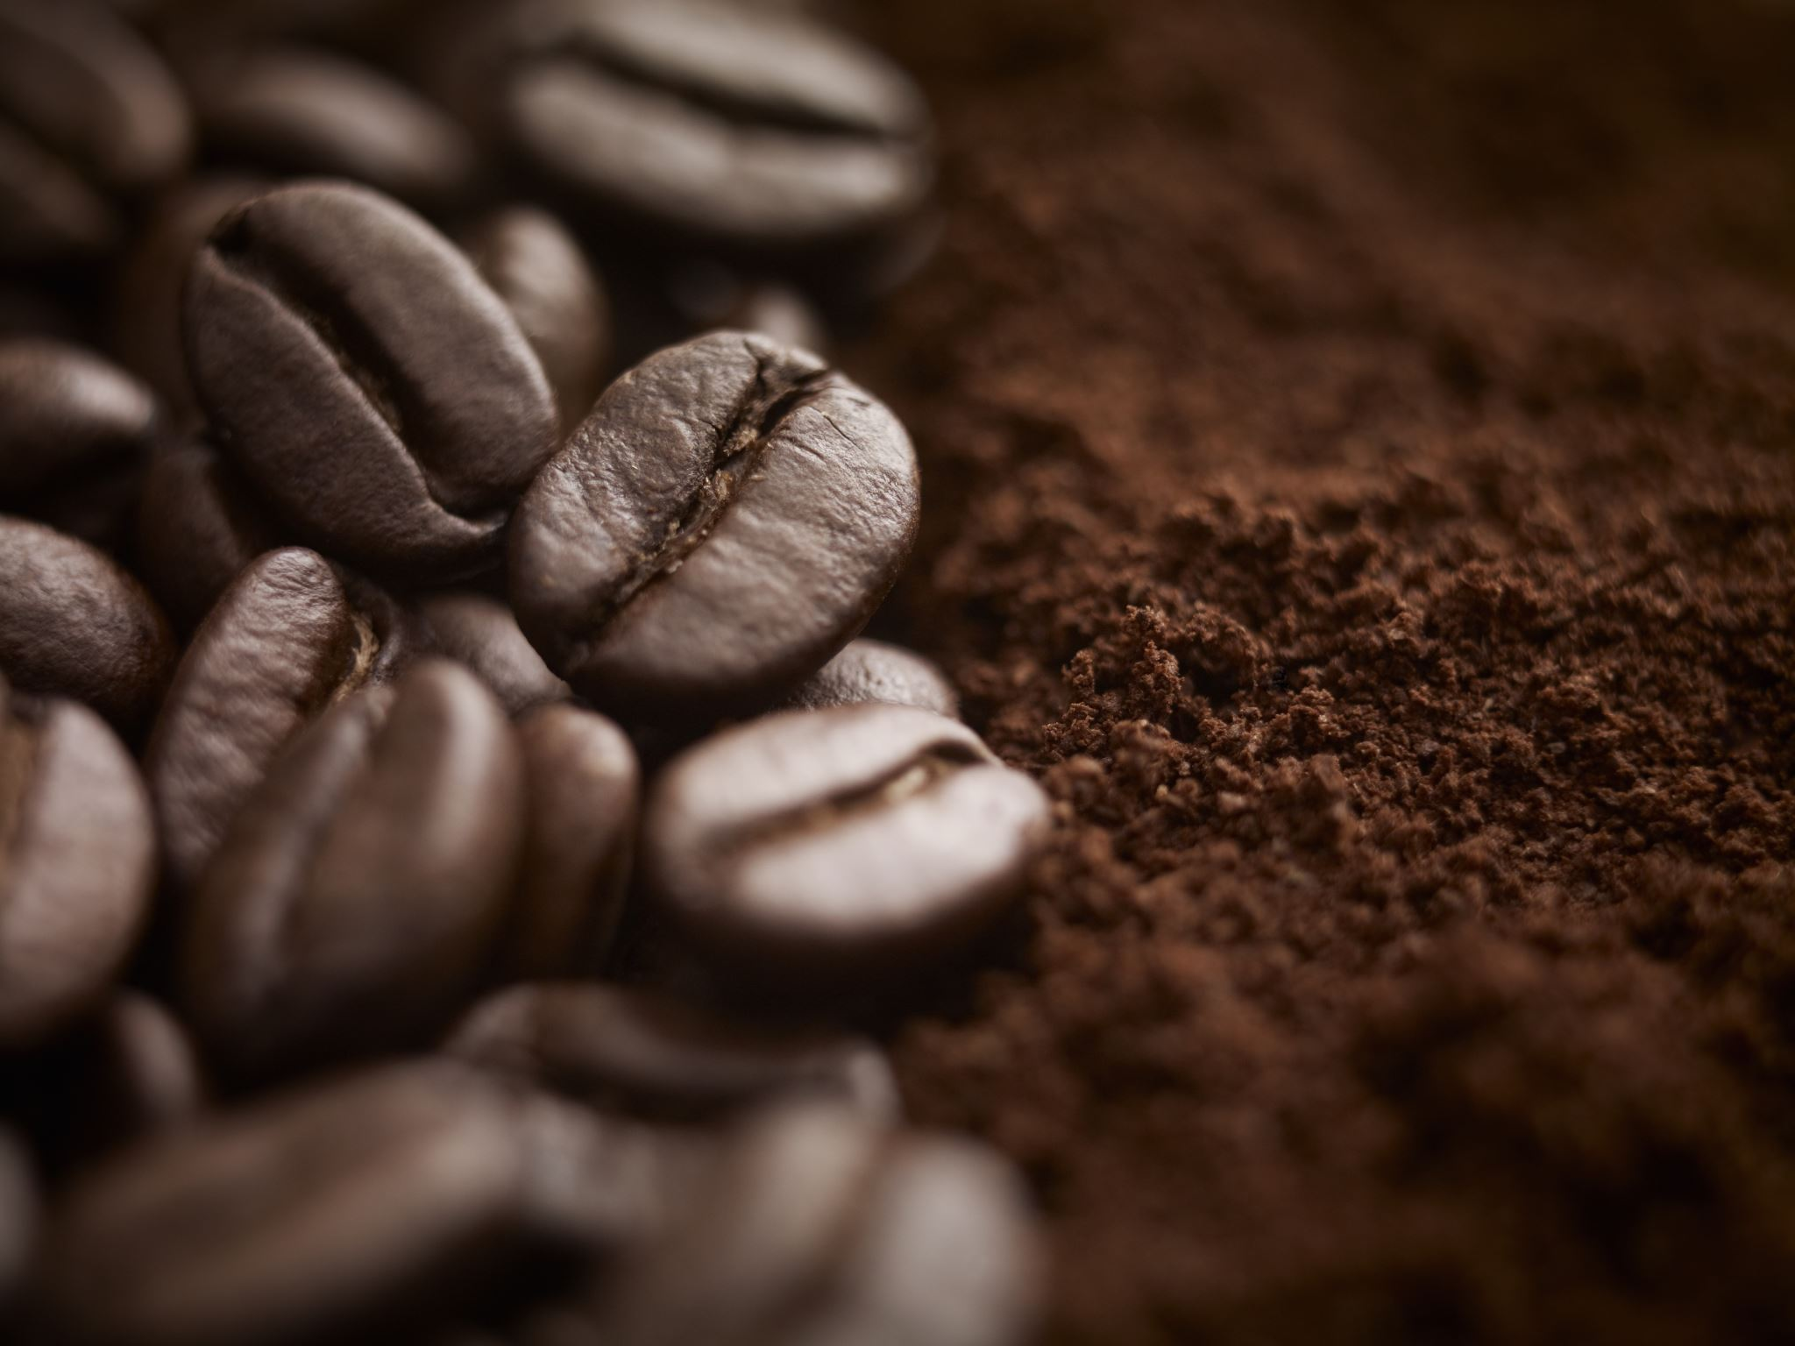
Executive Summary
Về doanh thu: Tổng doanh thu đạt mức 207.5M, trong đó Cà phê Arabica Cầu Đất là sản phẩm chủ lực đóng góp tỉ trọng cao nhất. Cần tập trung đẩy mạnh tồn kho cho dòng này.
Về khách hàng: Tỉ lệ khách hàng Diamond chiếm 40% (80.5M), cho thấy khả năng giữ chân khách hàng Diamond rất tốt. Tuy nhiên, nhóm Silver vẫn chiếm số lượng đông nhưng giá trị đơn hàng thấp, cần có chính sách Upsell.
Về thị trường: Thị trường TP. Hồ Chí Minh đang dẫn đầu tuyệt đối. Các khu vực như Hà Nội và Buôn Ma Thuột còn nhiều dư địa phát triển, cần xem xét lại chiến dịch Marketing tại đây.
Về vận hành: Hệ thống Price Audit đã phát hiện một số đơn hàng có Price_Gap âm. Cần rà soát lại quy trình áp mã giảm giá của nhân viên bán hàng.
207520000
Tổng Doanh Thu
20
Tổng Đơn Hàng
#DIV/0!
Tỉ lệ khách Diamond

TOP 3 SẢN PHẨM CHỦ LỰC
 | Total
Cà Phê Arabica Cầu Đất | 175000000

CƠ CẤU HẠNG KHÁCH HÀNG
 | Total
Diamond | 175000000

DOANH THU THEO THÀNH PHỐ
 | Total
Hà Nội | 50000000
TP.HCM | 125000000

Calculations1
Row Labels | Count of Customer_Name
Diamond | 8 | #DIV/0! | #DIV/0!
Grand Total | 8

Row Labels | Sum of Line_Total
Diamond | 175000000
Grand Total | 175000000

Row Labels | Sum of Line_Total
Cà Phê Arabica Cầu Đất | 175000000
Grand Total | 175000000

Row Labels | Sum of Line_Total
Hà Nội | 50000000
TP.HCM | 125000000
Grand Total | 175000000

